카카오선물하기_카드형
플랫폼 | 순위 | 1위 | 2위 | 3위 | 4위 | 5위 | 6위 | 7위 | 8위 | 9위 | 10위
건강식품·영양제 | 썸네일 |  | 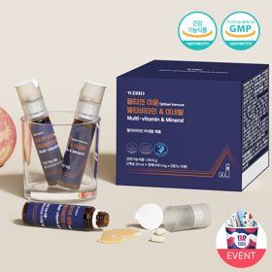 |  |  |  |  |  |  |  | 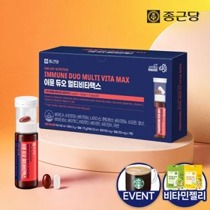
 | 카테고리 | 멀티비타민/종합비타민 | 멀티비타민/종합비타민 | 멀티비타민/종합비타민 | 멀티비타민/종합비타민 | 멀티비타민/종합비타민 | 멀티비타민/종합비타민 | 멀티비타민/종합비타민 | 기타/특수목적 | 홍삼/인삼 | 멀티비타민/종합비타민
 | 브랜드 | 오쏘몰 | 옵티젠 | 오쏘몰 | 센트룸 | 닥터블릿 | 뉴트리포유 | 오쏘몰 | 오쏘몰 | 정관장 | 종근당
 | 상품명 | 독일 명품 비타민 오쏘몰 이뮨 멀티비타민&미네랄 8입(7+1) - 단독 기프트박스 증정 (공식수입) | "한국인 맞춤 명품 비타민" 옵티젠 이뮨 멀티비타민&미네랄 10입 / 1박스 | '2입 증정' "독일 명품 비타민" 오쏘몰 이뮨 멀티비타민&미네랄 30+2입 - 시그니처 기프트 에디션 (공식수입) | [센트룸] 맛있는 멀티비타민 미네랄 멀티구미 (80구미) | "올인원 명품비타민" 이뮨비타민 올인원 멀티비타민&미네랄 프로 30병 | 명품 비타민 뉴트리포유 듀얼+ 이뮨 종합 멀티비타민&미네랄 7입+2입 증정 - 선물하기 단독 에디션 | 독일 명품 비타민 오쏘몰 이뮨 멀티비타민&미네랄 10입 - 추석 기프트 에디션 (공식수입) | '1입 증정' 오쏘몰 바이탈 m/f 남성/여성 선택가능 14+1입 - 시그니처 기프트 에디션 (공식수입) | 신상비타민선물 [정관장] 활기마이트(액상30ml+분말500mg) 7입 + [증정] 1입 | 올인원 명품비타민 이뮨 멀티비타민 미네랄 7입+비타민젤리 마시는 액상 종합 비타민 수험생 직장인 부모님 건강 선물
 | 평점 | 4 | 4 | 4 | 4 | 4 | 4 | 4 | 4 | 4 | 4
 | 리뷰수 | 16254 | 15589 | 3401 | 6514 | 823 | 8748 | 816 | 783 | 1759 | 29838
 | 긍정리뷰 | 선물용 만족도 — 센스 있고 고급스러운 선물로 받는 사람의 만족도가 높음 피로 회복 체감 — 섭취 후 피로감이 덜하고 기운이 나는 효과 체감함 간편한 섭취 및 맛 — 간편하게 섭취하기 편하고 맛도 좋음 | 선물용 만족도 — 피로 회복 및 건강 응원용 선물로 주고받기 좋음 피로 회복 체감 — 누적된 피로 회복과 기운 보충에 효과적임 간편한 섭취 편의 — 환절기나 지칠 때 간편하게 챙겨 먹기 편함 | 활력 증진 효과 — 섭취 후 다음 날 피로가 덜하고 즉각적인 활력이 느껴짐 선물용 적합성 — 포장이 꼼꼼하고 선물용으로 주고받기 만족스러움 진한 액상 제형 — 다른 액상 비타민 대비 맛이 진해서 만족스러움 | 맛있는 젤리 형태 — 새콤달콤하고 쫀득한 젤리 제형이라 간식처럼 맛있게 섭취 가능함 섭취 용이성 — 알약을 잘 삼키지 못하는 사람도 부담 없이 챙겨 먹기 편함 선물용 디자인 — 패키지가 귀엽고 포장이 예뻐 선물용으로 만족스러움 | 피로 개선 효과 — 복용 후 체력 저하와 피로감이 확연히 줄어드는 느낌을 받음 우수한 휴대성 — 개별 포장으로 출근길이나 외출 시 간편하게 휴대 가능함 편리한 섭취 방식 — 물 없이도 간편하게 먹을 수 있고 목넘김이 좋음 | 간편한 휴대 섭취 — 한 포씩 소포장되어 외출 시 휴대 및 간편 섭취에 용이함 피로 회복 도움 — 복용 후 다음 날 아침 컨디션과 피로 회복에 도움 됨 고급스러운 구성 — 알약과 음료 세트 구성 및 포장이 깔끔하여 선물용으로 적합함 | 고급스러운 포장 — 고급 박스와 종이가방 포장으로 명절 및 기념일 선물로 훌륭함 휴대 및 복용 편의 — 한 병씩 구성되어 출근 시 가볍게 챙겨 먹기 편함 활력 충전 효과 — 매일 섭취하며 지친 체력과 환절기 면역 관리에 도움 됨 | 남녀 맞춤 구성 — 성별에 맞춰 선택할 수 있는 옵션이 있어 만족스러움 복용 편의 및 맛 — 특유의 쓴맛이 없고 진한 맛으로 먹기 편함 체력 및 활력 보충 — 직장인 피로 완화와 파워 충전에 즉각적인 도움 됨 | 빠른 활력 회복 — 섭취 후 즉각적으로 피로가 풀리고 기운이 남 고급스러운 패키지 — 각 잡힌 깔끔하고 특색 있는 포장으로 선물용 가치 높음 넉넉한 용량 — 기존 액상 앰플 대비 용량이 넉넉하여 만족스러움 | 간편한 복합 제형 — 액상과 알약이 함께 있어 물 없이도 간편하게 복용 가능함 알약 크기 적당 — 정제 크기가 두껍지 않아 목넘김이 수월함 활력 개선 체감 — 아침 피로 개선 및 일상 활력 회복에 도움 됨
 | 부정리뷰 |  | 배송 지연 불만 — 배송이 너무 늦게 도착하여 아쉬움 |  |  | 배송 포장 부실 — 쇼핑백 없이 박스에 본품만 배송되어 포장에 아쉬움 남음 | 적은 세트 구성 — 소포장 구성이라 선물이 풍성해 보이지 않을 수 있음 |  |  | 복용 시 목메임 — 분말 제형 탓에 섭취 시 목이 메여 물이 필요함
 | 판매가 | 34,000원 | 26,900원 | 105,000원 | 24,000원 | 52,900원 | 19,900원 | 43,900원 | 59,800원 | 35,000원 | 21,900원
 | 링크 | 바로가기 | 바로가기 | 바로가기 | 바로가기 | 바로가기 | 바로가기 | 바로가기 | 바로가기 | 바로가기 | 바로가기

플랫폼 | 순위 | 1위 | 2위 | 3위 | 4위 | 5위 | 6위 | 7위 | 8위 | 9위 | 10위
다이어트·이너뷰티 | 썸네일 |  |  |  |  |  | 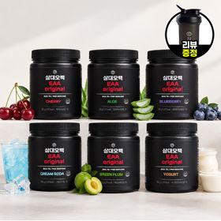 | 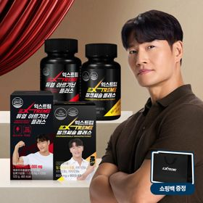 |  | 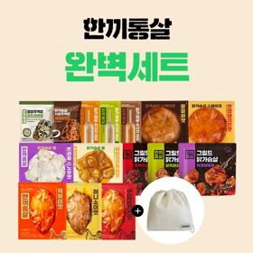 | 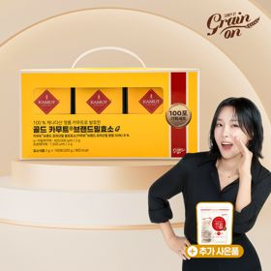
 | 카테고리 | 기타/특수목적 | 피부/미용 | 기타/특수목적 | 다이어트/체중관리 | 기타/특수목적 | 기타/특수목적 | 다이어트/체중관리 | 다이어트/체중관리 | 다이어트/체중관리 | 기타/특수목적
 | 브랜드 | 그레인온 | 아일로 | 그레인온 | 삼대오백 | 알디콤 | 삼대오백 | 익스트림 | 셀렉스 | 한끼통살 | 그레인온
 | 상품명 | 리센느 에디션 캡슐레이션 효소 1.8g 2개월분 (5종 중 택1) | "선물하기 1등 콜라겐" 아일로 타입1 콜라겐 비오틴 앰플 28일분 오간자 에디션+ 앰플 2입 추가 증정 | [그레인온] 골드 카무트 브랜드밀 효소 3개월(+선물포장) +9포 +파로저당견과류바 증정 | [운동선물/헬스] 삼대오백 모노 크레아틴 100서빙 운동 필수템 | [단독] 알디콤Plus 숙취해소제 선물세트 (5포입x3개) | [선물/운동]삼대오백 필수 아미노산 EAA 300g 헬스 직장인 수분보충 | 쇼핑백 증정 에너지 활력선물 [김종국 추천세트]익스트림 아르기닌정 (2개월분) & 밀크씨슬 플러스 (2개월분) + 쇼핑백 증정 | [혼합 18개입] 셀렉스 프로핏 맛있는 완전단백질 250ml 18팩 딸기초코/모카초콜릿/밀크바닐라/바나나+2팩 | "닭가슴살 완벽세트" 보냉백+한끼통살 닭가슴살 15팩 세트 | [그레인온] 골드 카무트 브랜드밀효소G 3개월분+10포증정(총100포) + 파로저당씬칩 증정
 | 평점 | 4 | 4 | 4 | 4 | 4 | 4 | 4 | 4 | 4 | 4
 | 리뷰수 | 236 | 755 | 1697 | 1915 | 21 | 1183 | 1535 | 218 | 15 | 908
 | 긍정리뷰 | 맛있는 효소 풍미 — 베리말차 맛 등 거부감 없이 맛있게 먹기 좋음 푸짐한 사은품 — 포토카드 및 다양한 사은품 구성이 만족스러움 편리한 섭취 방식 — 간편하게 챙겨 먹기 편한 제형임 | 고급스러운 패키지 — 플리츠백 등 패키지와 포장이 고급스러워 선물용으로 훌륭함 맛과 간편함 — 비린 맛 없이 맛있으며 하루 한 병 간편하게 섭취 가능함 피로 완화 체감 — 섭취 후 피로감이 덜해지는 느낌을 받음 | 속 편한 소화감 — 섭취 후 속이 편안해지고 소화 관리에 도움 됨 알찬 사은품 증정 — 견과류바와 추가 파우치 등 사은품 구성이 풍성함 선물용 포장 만족 — 포장이 고급스러워 선물용 및 자가 섭취용 모두 적합함 | 운동 수행능력 향상 — 세트 후반 반복 횟수 유지 및 수행 개수 증대에 도움 됨 우수한 풀림성 — 가루 뭉침 없이 부드럽게 잘 녹아 음료에 타 먹기 편함 체력 부담 완화 — 운동 시 덜 지치고 피로 부담이 줄어듦 | 숙취 해소 체감 — 음주 전후 섭취 시 다음 날 숙취와 무거운 느낌이 덜함 우수한 휴대성 — 스틱 개별 포장이라 모임이나 술자리에 챙겨가기 편리함 고급스러운 패키지 — 쇼핑백이 포함된 깔끔한 패키지로 선물용 만족도 높음 | 부담 없는 매실맛 — 물에 잘 풀리고 매실맛이 맛있어 운동 중 마시기 좋음 운동 퍼포먼스 향상 — 수분 및 아미노산 보충으로 운동 수행능력 향상 체감함 넉넉한 용량 구성 — 양이 넉넉하여 꾸준히 섭취하기에 좋음 | 알찬 활력 세트 구성 — 아르기닌과 밀크씨슬 조합으로 일상과 운동 활력 관리에 최적임 피로 개선 체감 — 아침 기상 시 몸이 가볍고 운동 집중도가 향상됨 쇼핑백 동봉 선물성 — 쇼핑백이 포함되어 지인이나 동료 선물용으로 적합함 | 비리지 않은 맛 — 단백질 특유의 텁텁함이나 비린 맛 없이 초코우유처럼 달콤함 간편한 포만감 — 운동 후나 간식 대용으로 간편하게 마시기 좋고 배가 든든함 선물용 호응도 — 지인 및 부모님 운동 선물용으로 호불호 없이 만족도가 높음 | 다양한 맛 구성 — 소시지 및 여러 양념 맛이 포함되어 물리지 않고 식사 가능함 실용적인 보냉백 — 도시락 휴대가 가능한 넉넉한 크기의 보냉백을 증정함 뛰어난 맛과 식감 — 퍽퍽하지 않고 일반 음식처럼 맛있게 즐길 수 있음 | 속 편한 소화감 — 섭취 후 더부룩함이 완화되고 소화가 잘됨 달콤한 옥수수맛 — 콘스프처럼 달콤하고 고소하여 거부감 없이 맛있음 가성비 및 사은품 — 가격 대비 구성이 푸짐하고 씬칩 등 사은품 증정이 만족스러움
 | 부정리뷰 | 아쉬운 1포 용량 — 맛에 비해 1포당 용량이 다소 작게 느껴짐 | 다소 비싼 가격 — 가격대가 높아 할인 행사 시기에만 구매하게 됨 | 가격 할인 아쉬움 — 지속적인 재구매를 위해 추가적인 가격 할인이 필요함 |  | 진한 한약재 맛 — 쌍화탕이나 한약 같은 쓴맛이 있어 호불호가 갈릴 수 있음 |  | 쇼핑백 불량 배송 — 증정 쇼핑백에 손잡이 끈이 누락되어 배송됨 |  | 이물질(뼈) 발견 — 섭취 중 단단한 뼈 조각이 씹히는 문제 발생함 | 맛 변화 아쉬움 — 이전 구매분에 비해 맛에 다소 차이가 느껴짐
 | 판매가 | 29,600원 | 65,900원 | 43,900원 | 17,900원 | 33,200원 | 27,900원 | 25,900원 | 28,900원 | 25,900원 | 23,900원
 | 링크 | 바로가기 | 바로가기 | 바로가기 | 바로가기 | 바로가기 | 바로가기 | 바로가기 | 바로가기 | 바로가기 | 바로가기

다이소몰_카드형
플랫폼 | 순위 | 1위 | 2위 | 3위 | 4위 | 5위 | 6위 | 7위 | 8위 | 9위 | 10위
다이소몰 | 썸네일 |  |  | 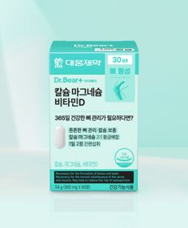 |  |  |  | 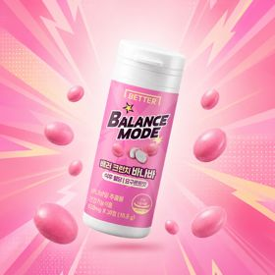 | 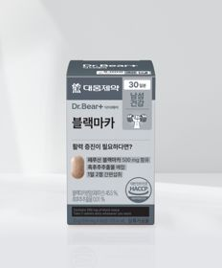
 | 카테고리 | 멀티비타민/종합비타민 | 비타민D | 비타민D | 홍삼/인삼 | 비타민C/항산화 | 기타/특수목적 | 다이어트/체중관리 | 기타/특수목적 | 피부/미용 | 홍삼/인삼
 | 브랜드 | 자연관 | 오브맘 | 대웅제약 | 휴럼 | 오브맘 | 대웅제약 | 동화약품 | 대웅제약 | 동국제약 | 자연관
 | 상품명 | 자연관 이뮨 멀티비타민 미네랄 4병 | 오브맘 비타민D＆아연 하루구미 30일분 | 대웅제약 칼슘 마그네슘 비타민D 60정 30일분 | 휴럼 하루한알 6년근 고려 홍삼환 9환 9일분 | 오브맘 비타민C＆E 하루구미 30일분 | 대웅제약 베르베린 500 30정 30일분 | [식후 혈당] 동화 배러크런치 바나바 요구르트맛 30정 10일분 | 대웅제약 블랙마카 60정 30일분 | 동국제약 마데카 저분자 콜라겐C | [홍삼매니아] 자연관 홍삼정 에너타임 10포 10일분
 | 평점 | 4.8 | 4.8 | 4.8 | 4.7 | 4.8 | 4.7 | 4.6 | 4.8 | 4.8 | 4.8
 | 리뷰수 | 1932 | 1657 | 3656 | 117 | 1022 | 868 | 141 | 960 | 721 | 1144
 | 긍정리뷰 | 간편한 올인원 섭취 — 액상과 정제를 함께 먹을 수 있어 물 없이도 간편함 피로 회복 도움 — 커피 대용으로 마시기 좋으며 섭취 후 활력과 기운이 남 상큼한 맛과 목넘김 — 상큼한 맛에 목넘김이 부드럽고 깔끔함 | 맛있는 구미 제형 — 달콤하고 쫄깃쫄깃하여 간식처럼 맛있게 섭취 가능함 아이 섭취 편의 — 아이들이 거부감 없이 스스로 잘 찾아 먹음 | 우수한 가격 경쟁력 — 저렴한 가격으로 부담 없이 건강을 챙길 수 있음 위생적인 개별 포장 — 정제가 하나씩 개별 PTP 포장되어 보관 및 휴대가 편리함 | 뛰어난 가성비 — 5,000원이라는 저렴한 가격 대비 만족스러운 구성임 기상 시 개운함 — 복용 후 몸이 따뜻해지고 아침 기상 시 한결 개운함 간편한 환 제형 — 하루 한 알 간편하게 섭취 가능하고 맛이 진함 | 상큼한 레몬맛 — 상큼한 레몬맛 구미로 아이부터 어른까지 맛있게 섭취 가능함 면역 및 건강 관리 — 환절기 면역력 증진 및 비타민 보충용으로 먹기 편함 | 작은 알약 크기 — 정제 크기가 크지 않아 목넘김이 수월함 휴대성 및 가성비 — 외출이나 여행 시 챙기기 간편하고 가격 부담이 없음 | 식후 졸음 완화 — 식후 섭취 시 나른함이나 졸림이 덜한 느낌을 받음 간편한 캔디형 제형 — 요구르트맛 캔디처럼 씹어 먹을 수 있어 섭취가 간편함 | 부담 없는 가성비 — 저렴한 가격으로 꾸준히 활력 관리를 할 수 있음 높은 재구매 만족도 — 몸 관리를 위해 여러 차례 재구매하여 복용 중임 | 거부감 없는 맛 — 비린 맛 없이 맛있는 가루 타입이라 섭취하기 편함 사무실 간편 섭취 — 사무실이나 일상에서 가볍게 챙겨 먹기 좋고 가성비가 우수함 | 진한 풍미와 깔끔한 맛 — 쓰기만 하지 않고 깔끔하며 홍삼의 깊은 풍미가 느껴짐 간편한 스틱 형태 — 개별 스틱형으로 언제 어디서나 바로 짜 먹기 편리함 피로 회복 및 가성비 — 피곤할 때 힘이 나며 장기간 복용하기에 가성비가 훌륭함
 | 부정리뷰 | 유명 제품과의 맛 차이 — 타사 유명 멀티비타민 액상과 맛이 다름 |  |  | 모호한 효능 체감 — 단기 복용 시 뚜렷한 효과를 즉각 체감하기 어려움 |  | 강한 쓴맛 부담 — 정제 특유의 쓴맛이 강하게 느껴져 복용이 힘듦 | 기대 이하의 맛 — 요구르트 맛보다 특유의 약맛이 강해 거부감이 있음 생각보다 큰 크기 — 예상보다 정제 크기가 커서 씹어 먹기 다소 부담스러움 |  | 효능 체감 부족 — 섭취 후 뚜렷한 변화나 효과를 느끼기 어려움
 | 판매가 | 5,000원 | 5,000원 | 5,000원 | 5,000원 | 5,000원 | 5,000원 | 3,000원 | 5,000원 | 5,000원 | 5,000원
 | 링크 | 바로가기 | 바로가기 | 바로가기 | 바로가기 | 바로가기 | 바로가기 | 바로가기 | 바로가기 | 바로가기 | 바로가기

올리브영_카드형
플랫폼 | 순위 | 1위 | 2위 | 3위 | 4위 | 5위 | 6위 | 7위 | 8위 | 9위 | 10위
올리브영 | 썸네일 | 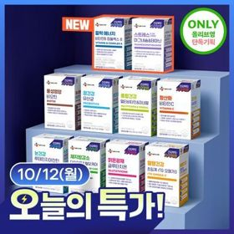 | 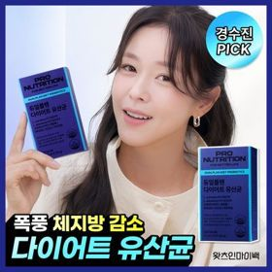 |  | 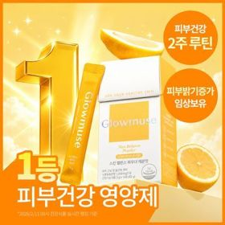 | 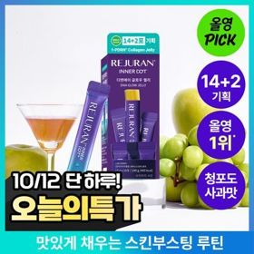 | 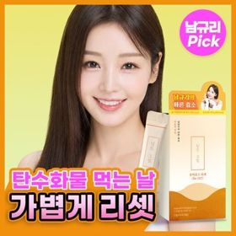 | 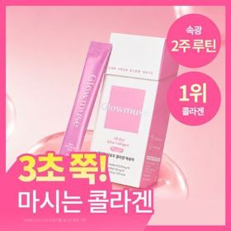 | 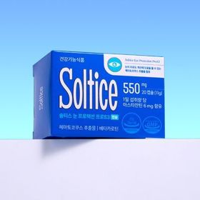 |  | 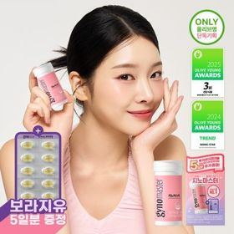
 | 카테고리 | 기타/특수목적 | 다이어트/체중관리 | 프로바이오틱스/유산균 | 피부/미용 | 기타/특수목적 | 기타/특수목적 | 피부/미용 | 기타/특수목적 | 기타/특수목적 | 프로바이오틱스/유산균
 | 브랜드 | 씨제이웰케어 | 프로뉴트리션 | 덴프스 | 글로우뮤즈 | 리쥬란 | 딥트3일 | 글로우뮤즈 | 솔티스 | 생활약속 | 지노마스터
 | 상품명 | [골라담기] CJ웰케어 건강루틴 가격혁명 12종 택 1 | [한선화 PICK] 프로뉴트리션 듀얼플랜 다이어트 유산균 14포 | 덴프스 덴마크 유산균이야기 우먼 2개월분(질유산균) + 철분 헤모케어 3포 증정 | [피부건강] 글로우뮤즈 스킨 밸런스 파우더 레몬맛 14포 (14일분) | 리쥬란 이너닷 DNA 글로우 젤리(단품/기획) | [딥트3일/남규리PICK]남규리의 바른 효소 리셋 8포 | [속광콜라겐] 글로우뮤즈 올데이 글로우 콜라겐 복숭아 14포 (14일분) | 솔티스눈 프로텍션 프로 S3 20캡슐 (20일분) | [곽민경 PICK] 생활약속 기분전환 알파플러스 10포 (+1포 증정기획) | 지노마스터 질유산균 30캡슐 기획 (+보라지유 5일분) (1개월분)
 | 평점 |  | 4.5 |  | 4.9 |  | 4.8 | 5 | 4.8 | 4.8 | 4.9
 | 리뷰수 |  | 595 |  | 354 |  | 1503 | 237 | 141 | 17365 | 25812
 | 긍정리뷰 |  |  |  |  | 맛있는 젤리 식감 — 탱글탱글하고 쫀득한 청포도 사과맛 젤리로 간식처럼 섭취 가능함 간편한 개별 포장 — 한 포씩 낱개 포장되어 외출이나 산책 시 챙겨 다니기 용이함 기획 세트 증정 혜택 — 추가 증정이 포함된 넉넉한 구성으로 만족도가 높음 | 탄수화물 분해 관리 — 식후 탄수화물 컷팅 및 이너케어 루틴으로 챙기기 적합함 | 맛있는 복숭아맛 — 비린 맛에 민감한 입맛도 거부감 없이 맛있게 섭취 가능함 |  | 얼굴 붓기 관리 — 야식이나 자극적인 음식 섭취 후 얼굴 땡땡함 완화에 효과적임 미니환 제형 목넘김 — 알약 크기가 작은 환 형태로 물과 함께 삼키기 수월함 휴대 편의성 — 개별 포장으로 파우치나 가방에 휴대하여 중요 일정 전 챙기기 좋음 | 작고 가벼운 캡슐 — 캡슐 크기가 170mg으로 매우 작아 목넘김이 매우 수월함 질과 장 더블케어 — 여성 질 건강과 장 건강을 하루 한 알로 동시에 관리 가능함 귀여운 기획 굿즈 — 포켓몬 콜라보 카드케이스 등 증정품 구성의 만족도가 높음
 | 부정리뷰
 | 판매가 | 5,400원 | 35,800원 | 31,400원 | 26,800원 | 19,900원 | 11,400원 | 22,900원 | 12,800원 | 16,200원 | 27,400원
 | 링크 | 바로가기 | 바로가기 | 바로가기 | 바로가기 | 바로가기 | 바로가기 | 바로가기 | 바로가기 | 바로가기 | 바로가기

